Feuil1
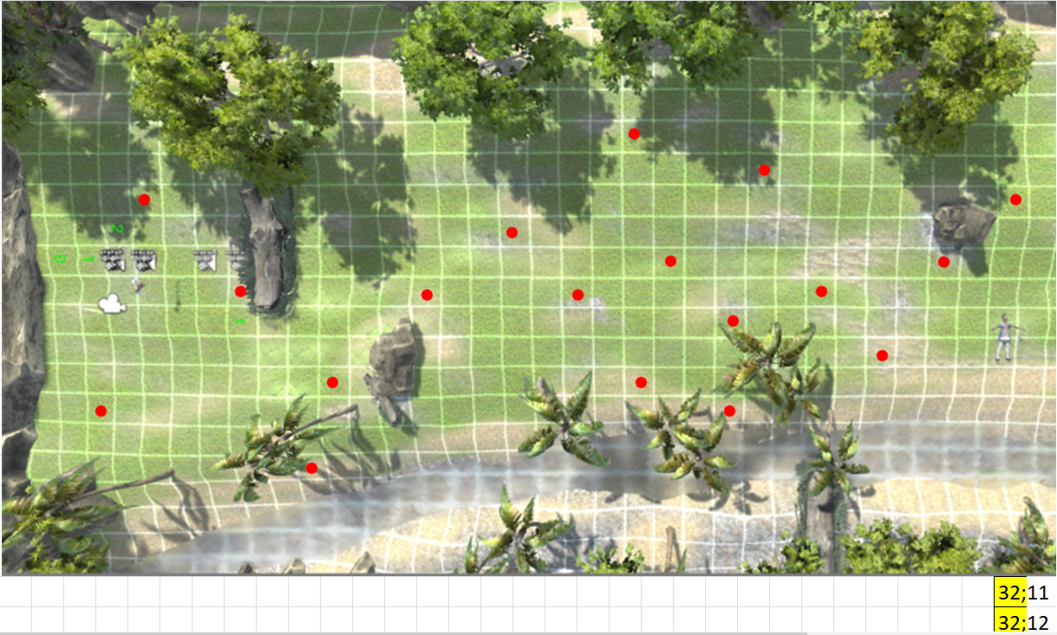
 | 0 | 1 | 2 | 3 | 4 | 5 | 6 | 7 | 8 | 9 | 10 | 11 | 12 | 13 | 14 | 15 | 16 | 17 | 18 | 19 | 20 | 21 | 22 | 23 | 24 | 25 | 26 | 27 | 28 | 29 | 30 | 31 | 32 | 33 | 34 | 35 | 36 | 37 | 38 | 39 | 40 | 41 | 42 | 43 | 44
0
1
2 |  |  |  |  |  |  |  |  |  |  |  |  |  |  |  |  |  |  |  |  |  |  |  |  |  |  |  |  |  |  |  |  |  |  |  |  |  |  |  |  |  |  |  |  |  | 5 | 12
3 |  |  |  |  |  |  |  |  |  |  |  |  |  |  |  |  |  |  |  |  |  |  |  |  |  |  |  |  |  |  |  |  |  |  |  |  |  |  |  |  |  |  |  |  |  | 5 | 13
4 |  |  |  |  |  |  |  |  |  |  |  |  |  |  |  |  |  |  |  |  |  |  |  |  |  |  |  |  |  |  |  |  |  |  |  |  |  |  |  |  | old |  |  |  |  | 5 | 28
5 |  |  |  |  |  |  |  |  |  |  |  |  |  |  |  |  |  |  |  |  |  |  |  |  |  |  |  |  |  |  |  |  |  |  |  |  |  |  |  |  | x | y |  | x | y | 6 | 19
6 |  |  |  |  |  |  |  |  |  |  |  |  |  |  |  |  |  |  |  |  |  |  |  |  |  |  |  |  |  |  |  |  |  |  |  |  |  |  |  |  | 7 | 32 |  | 6 | 30 | 7 | 10
7 |  |  |  |  |  |  |  |  |  |  |  |  |  |  |  |  |  |  |  |  |  |  |  |  |  |  |  |  |  |  |  |  |  |  |  |  |  |  |  |  | 9 | 30 |  | 8 | 28 | 7 | 24
8 |  |  |  |  |  |  |  |  |  |  |  |  |  |  |  |  |  |  |  |  |  |  |  |  |  |  |  |  |  |  |  |  |  |  |  |  |  |  |  |  | 12 | 28 |  | 11 | 26 | 9 | 21
9 |  |  |  |  |  |  |  |  |  |  |  |  |  |  |  |  |  |  |  |  |  |  |  |  |  |  |  |  |  |  |  |  |  |  |  |  |  |  |  |  | 10 | 26 |  | 9 | 24 | 10 | 13
10 |  |  |  |  |  |  |  |  |  |  |  |  |  |  |  |  |  |  |  |  |  |  |  |  |  |  |  |  |  |  |  |  |  |  |  |  |  |  |  |  | 6 | 24 |  | 5 | 22
11 |  |  |  |  |  |  |  |  |  |  |  |  |  |  |  |  |  |  |  |  |  |  |  |  |  |  |  |  |  |  |  |  |  |  |  |  |  |  |  |  | 11 | 23 |  | 10 | 21
12 |  |  |  |  |  |  |  |  |  |  |  |  |  |  |  |  |  |  |  |  |  |  |  |  |  |  |  |  |  |  |  |  |  |  |  |  |  |  |  |  | 14 | 23 |  | 13 | 21 | 9 | 16
13 |  |  |  |  |  |  |  |  |  |  |  |  |  |  |  |  |  |  |  |  |  |  |  |  |  |  |  |  |  |  |  |  |  |  |  |  |  |  |  |  | 9 | 21 |  | 8 | 19
14 |  |  |  |  |  |  |  |  |  |  |  |  |  |  |  |  |  |  |  |  |  |  |  |  |  |  |  |  |  |  |  |  |  |  |  |  |  |  |  |  | 5 | 22 |  | 4 | 20
15 |  |  |  |  |  |  |  |  |  |  |  |  |  |  |  |  |  |  |  |  |  |  |  |  |  |  |  |  |  |  |  |  |  |  |  |  |  |  |  |  | 13 | 22 |  | 12 | 20
16 |  |  |  |  |  |  |  |  |  |  |  |  |  |  |  |  |  |  |  |  |  |  |  |  |  |  |  |  |  |  |  |  |  |  |  |  |  |  |  |  | 10 | 20 |  | 9 | 18
17 |  |  |  |  |  |  |  |  |  |  |  |  |  |  |  |  |  |  |  |  |  |  |  |  |  |  |  |  |  |  |  |  |  |  |  |  |  |  |  |  | 8 | 18 |  | 7 | 16
18 |  |  |  |  |  |  |  |  |  |  |  |  |  |  |  |  |  |  |  |  |  |  |  |  |  |  |  |  |  |  |  |  |  |  |  |  |  |  |  |  | 10 | 15 |  | 9 | 13
19 |  |  |  |  |  |  |  |  |  |  |  |  |  |  |  |  |  |  |  |  |  |  |  |  |  |  |  |  |  |  |  | 32;11 |  |  |  |  |  |  |  |  | 13 | 12 |  | 12 | 10
 |  |  |  |  |  |  |  |  |  |  |  |  |  |  |  |  |  |  |  |  |  |  |  |  |  |  |  |  |  |  |  | 32;12 |  |  |  |  |  |  |  |  | 16 | 11 |  | 15 | 9
 |  |  |  |  |  |  |  |  |  |  |  |  |  |  |  |  |  |  |  |  |  |  |  |  |  |  |  |  |  |  |  |  |  |  |  |  |  |  |  |  | 10 | 9 |  | 9 | 7
 |  |  |  |  |  |  |  |  |  |  |  |  |  |  |  |  |  |  |  |  |  |  |  |  |  |  |  |  |  |  |  |  |  |  |  |  |  |  |  |  | 7 | 6 |  | 6 | 4
 |  |  |  |  |  |  |  |  |  |  |  |  |  |  |  |  |  |  |  |  |  |  |  |  |  |  |  |  |  |  |  |  |  |  |  |  |  |  |  |  | 14 | 4 |  | 13 | 2

 |  |  |  |  |  |  |  |  |  |  |  |  |  |  |  |  |  |  |  |  |  |  |  |  |  |  |  |  |  |  |  |  |  |  |  |  |  |  |  |  | 32 | 11 |  | 32 | 10
 |  |  |  |  |  |  |  |  |  |  |  |  |  |  |  |  |  |  |  |  |  |  |  |  |  |  |  |  |  |  |  |  |  |  |  |  |  |  |  |  | 32 | 12 |  | 32 | 11

